tartinée
 | Plan d'action SOBCO |  |  | N° Réf
 |  |  |  | Date de création
 |  |  |  | version

Photos | Non-conformité | Risque | Observation
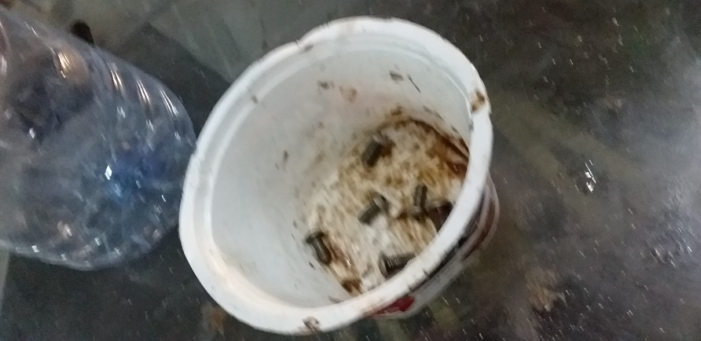 | Présence de boulons dans un récipient ouvert juste à coté de la conditonneuse produit | Risque de contamination physique (coprs étranger)
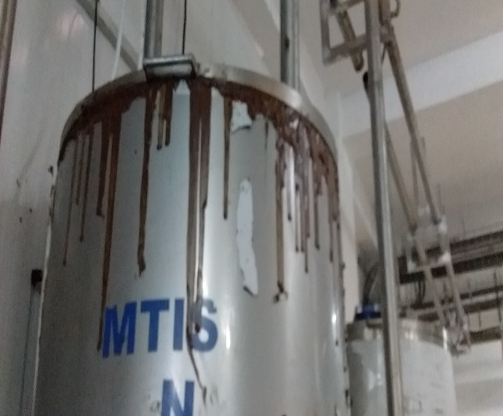 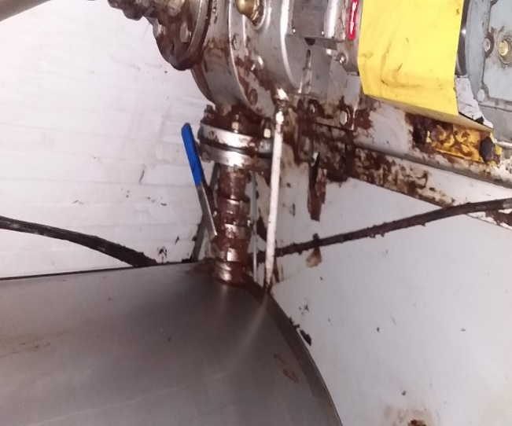 | Fuite persistante du produit au niveau du tank pate à tartinée ainsi qu' au niveau des vannes d'envoi produit. | Rique de contamoination microbiologique

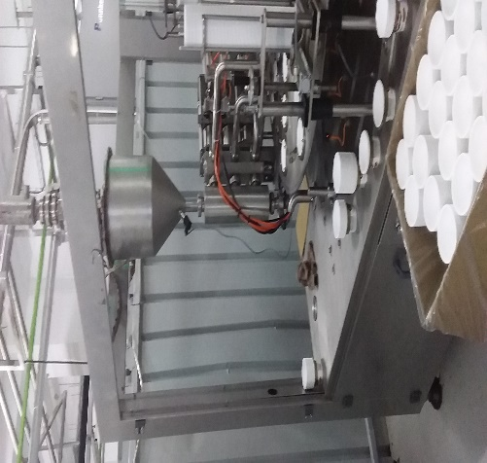 | Conditionneuse pate à tartinée non protégée contre les contaminations aéroportée et contaminations physique (sans vitre). | Risque de contamination physique (coprs étranger) Risque de contamination microbiologique

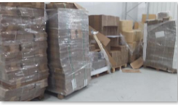 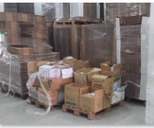 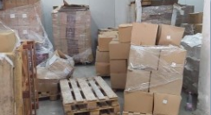 | Zone de stockage tampon packaging non conforme | contamination microbiologique et chimique

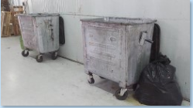 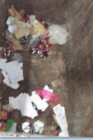 | Zone de stockage tampon packaging non conforme | contamination microbiologique et chimique

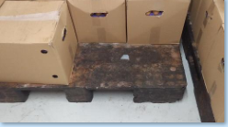 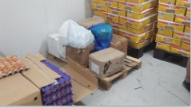 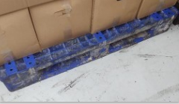 | palettes et sol de la chambre froide tres sale pas de separation entre les matiere pas d'identification des matiere absence des 5S | contamination microbiologique et chimique

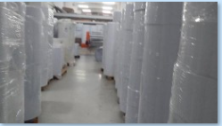 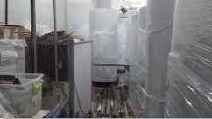 | zone de papier non conforme | contamination microbiologique et chimique

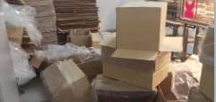 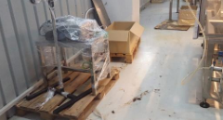 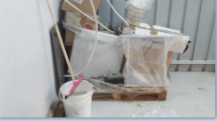 | zone de travail encombrée et 5S non appliquée | contamination microbiologique et chimique,physique

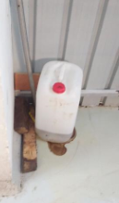 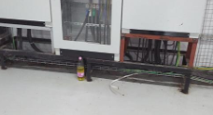 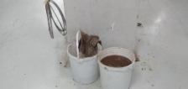 | Poduits non identifies dans des zones de production | contamination microbiologique et chimique,physique
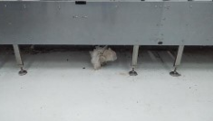
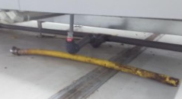 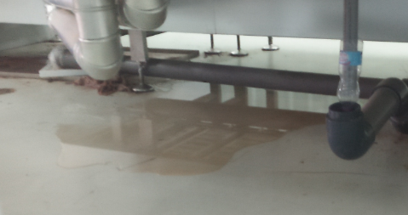 | Fuites d'eau au niveau des zones de prodction ( à coté du produit) | contamination microbiologique et chimique,physique

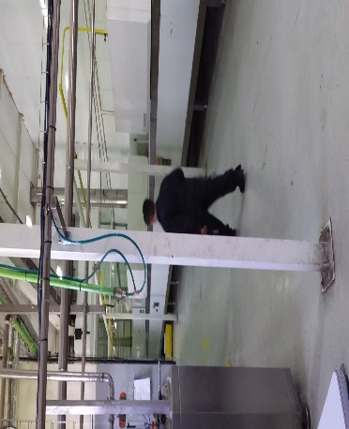 | Non respect des régles d'hygiène personnel au niveau des ateliers de productions | Risque de contamination microbiologique + physique (corps étrangers).

 | Absence de zone pour les produits non conformes/mise en quarantaine. | Risque d'utilisation par erreur des produits non conformes.
 | Atelier technique de la biscuiterie mal ranger et mal nettoyé | Risque de contamination microbiologique + physique (coprs étrangers)
 | Absence d'analyse des causes et actions d'améliorations sur les produits non conformes | Cout de non qualité

 | Absence de traçabilité (exp: enregistrement des N lot des emballages à la réception, ….) | Difficulté de traçer une matière/ingrédient et emballage en cas de non-conformité.
 | Absence de procédure de gestion de changement | Risque microbiologique Risque physique (corps étranger) Risque chimique & allergènes Régularité produit Risque sur la maitrise du process Cout de non Qualité

